-대출 관련
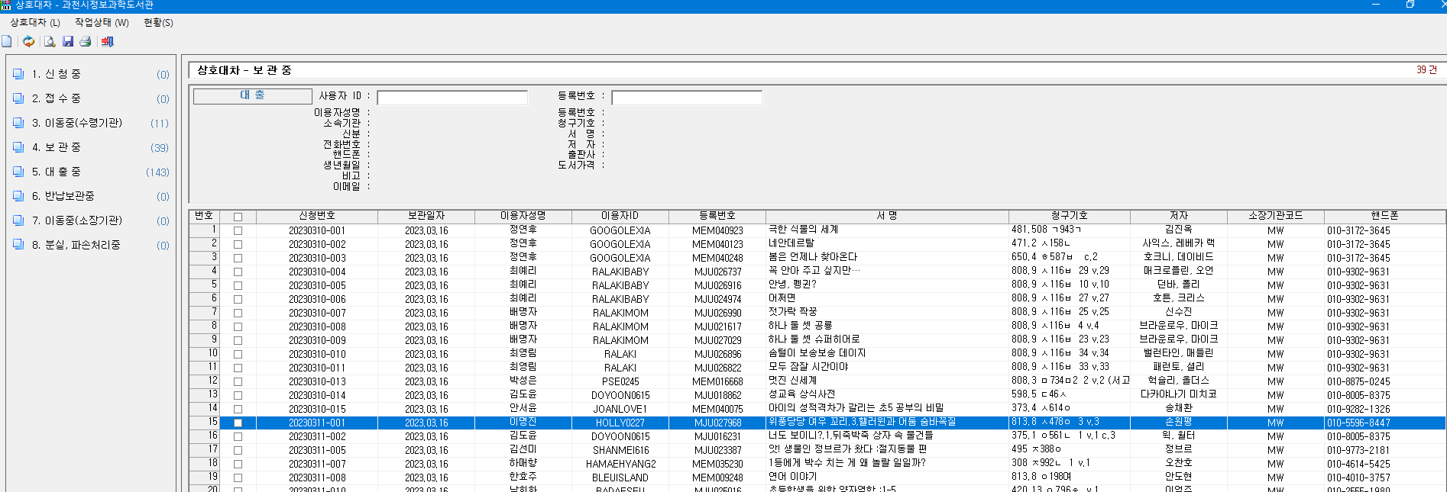
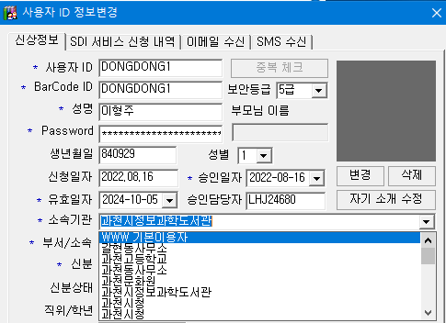
*소속기관 리스트
- www 기본이용자 - 문원도서관
- 갈현동사무소 - 문원동문고
- 과천고등학교 - 문원중학교
- 과천동사무소 - 문원초등학교
- 과천문화원 - 별양4단지문고
- 과천시정보과학도서관 - 별양6단지문고
- 과천시청(GCL) - 부림동문고
- 과천시청(KC) - 부림동사무소
- 과천여자고등학교 - 삼포새마을문고
- 과천외국어고등학교 - 주암작은도서관
- 과천중앙고등학교 - 중앙1단지문고
- 과천중학교 - 중앙동사무소
- 과천초등학교 - 책이음 전용
- 관문초등학교 - 청계초등학교
- 래미안슈르문고

소속기관
이용자
대출이력
상호대차이력
예약이력
이용자정보 등

이용자 회원가입시 특정 "소속기관"에 포함되고,
대출, 예약, 상호대차 등은 이용자의 도서이용 이력에 포함됨

상호대차이력 : 신청중, 대출중, 완료 데이터 정도만 이관이 가능하고 나머지 단계를 데이터 변환하면 문제가 발생할 소지가 있음. 최종 데이터 반출일 기준 최대 1달전부터 상호대차 신청을 제한해야하며 공지가 필요

-이용자 관련
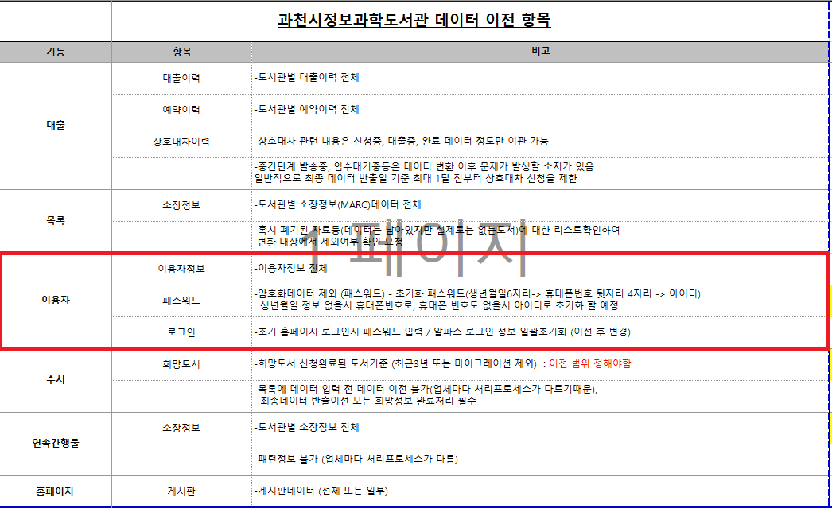
*소속인원은 조사당시 해당 기관에 소속되어있는 이용자 숫자를 나타낸것이며, *제적처리 : DB이전은 하지 않지만 백업해두었다가 필요시 바로 이전할수있도록 하며 사업완료 3개월 후 완전삭제 *옵션에서 기관삭제는 이용자관리에서 옵션 항목선택에만 해당되며 향후 상호대차 기관과는 별개임 * 이관시 제적자는 제외하고 이관 **** 이관처리시 해당 기관명에 소속되어있는 인원 그대로 이관***** ex) www기본이용자 -> www기본이용자 , 과천시정보과학도서관 -> 과천시정보과학도서관 으로 이관

기관명 | 코드명 | 소속인원 | DB이전시 처리사항 | 소속기관에서 선택못하도록 옵션에서 기관삭제
WWW 기본이용자 | GUEST | 1067명 | 이관 |  | www 기본이용자 : 홈페이지 회원가입시 소속되는 기관명
갈현동사무소 | GHD | 24명 | 이관안함 | yes
과천고등학교 | HSG | 940명 | 이관안함 | yes
과천동사무소 | GCD | 2명 | 이관안함 | yes
과천문화원 | KCC | 0명 |  | yes
과천시정보과학도서관 | KCH | 18046명 | 이관 |  | 과천시 정보과학도서관 : 홈페이지 회원가입 후 대출회원 가입까지 된 이용자
과천시청 | GCL | 0명 |  | yes
과천시청 | KC | 0명 |  | yes
과천여자고등학교 | HSW | 5명 | 이관안함 | yes
과천외국어고등학교 | HSL | 1명 | 이관안함 | yes
과천중앙고등학교 | HSJ | 854명 | 이관안함 | yes
과천중학교 | MSG | 885명 | 이관안함 | yes
과천초등학교 | ESG | 41명 | 이관안함 | yes
관문초등학교 | ESK | 7명 | 이관안함 | yes
래미안슈르새마을문고 | SG | 0명 |  | yes
문원도서관 | MW | 1423명 | 이관 |  | 문원도서관 : 홈페이지 회원가입 후 대출회원 가입까지 된 이용자
문원동문고 | SM | 0명 |  | yes
문원중학교 | MSN | 2169명 | 이관안함 | yes
문원초등학교 | ESN | 27명 | 이관안함 | yes
별양4단지문고 | SB | 0명 |  | yes
별양6단지문고 | SY | 0명 |  | yes
부림동문고 | SR | 0명 |  | yes
부림동사무소 | BLD | 0명 |  | yes
삼포새마을문고 | SPL | 0명 |  | yes
주암작은도서관 | JAL | 0명 |  | yes
중앙1단지문고 | SJ | 0명 |  | yes
중앙동사무소 | JAD | 8명 | 이관안함 | yes
책이음 전용 | LIBONE | 841명 | 이관 |  | 책이음 전용 : 과천시 회원에서 책이음으로 전환했거나 책이음 회원가입한 이용자
청계초등학교 | ESC | 22명 | 이관안함 | yes

